図1_Page1_全体
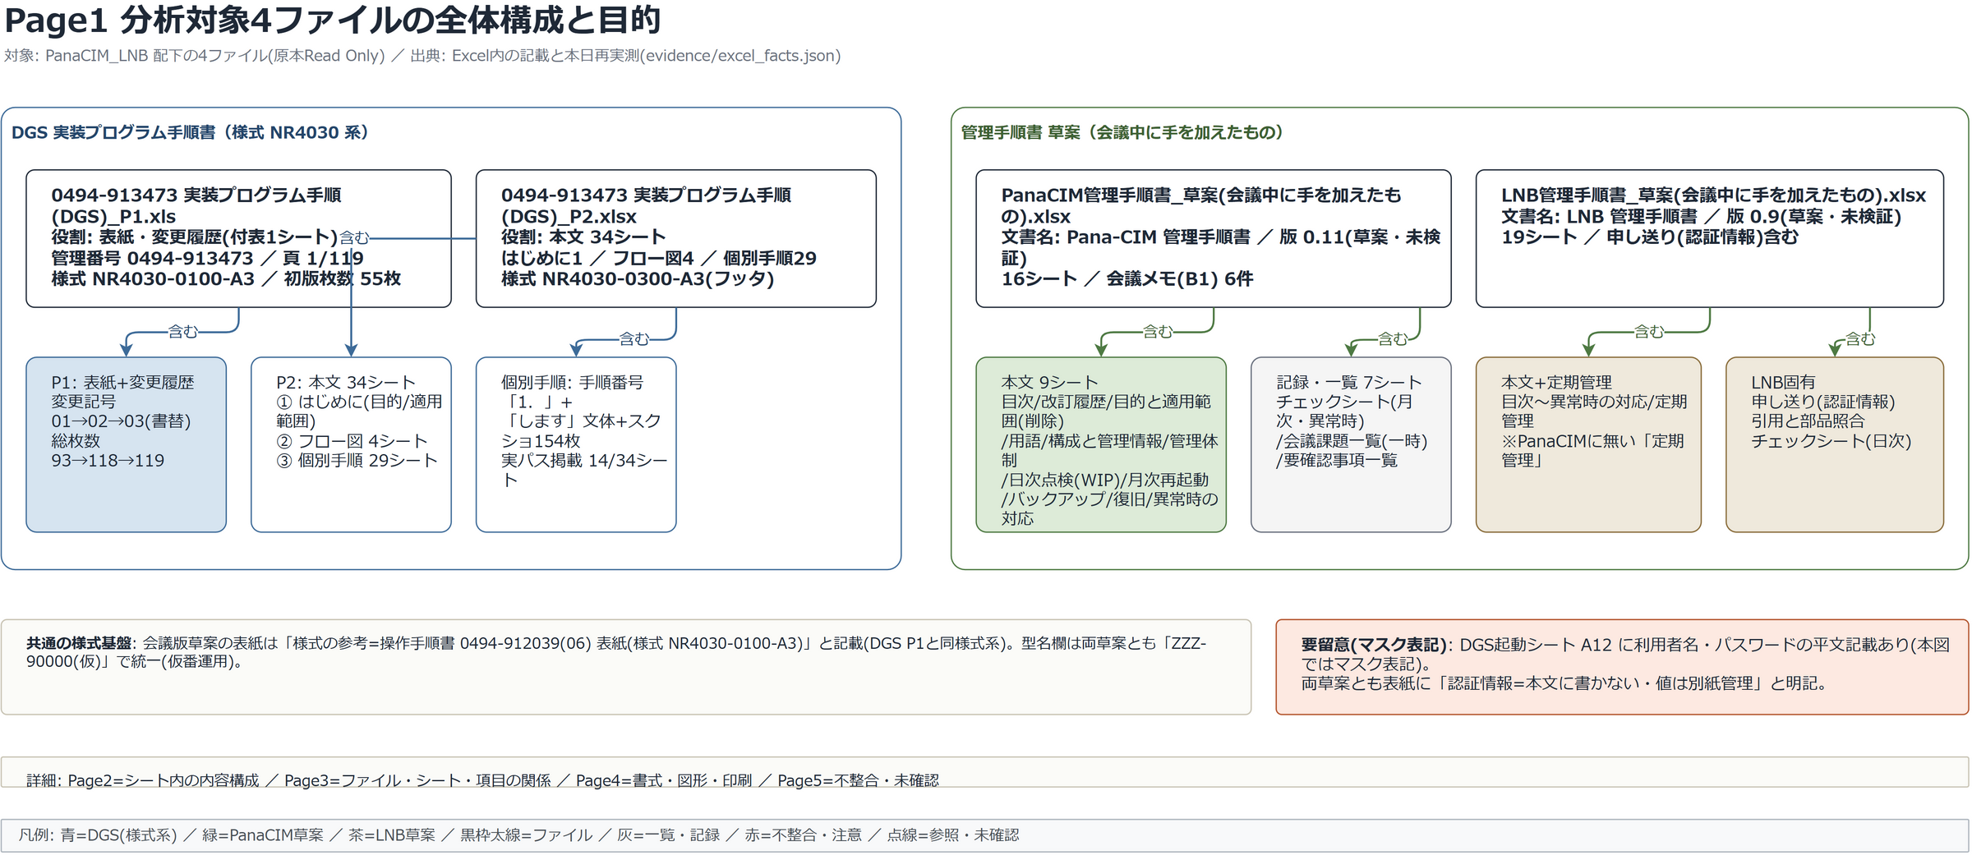
Page1_全体構成・目的
出典: 分析済みExcel構造関係図.drawio(編集可)・全ページ目視検査済み

図2_Page2_シー
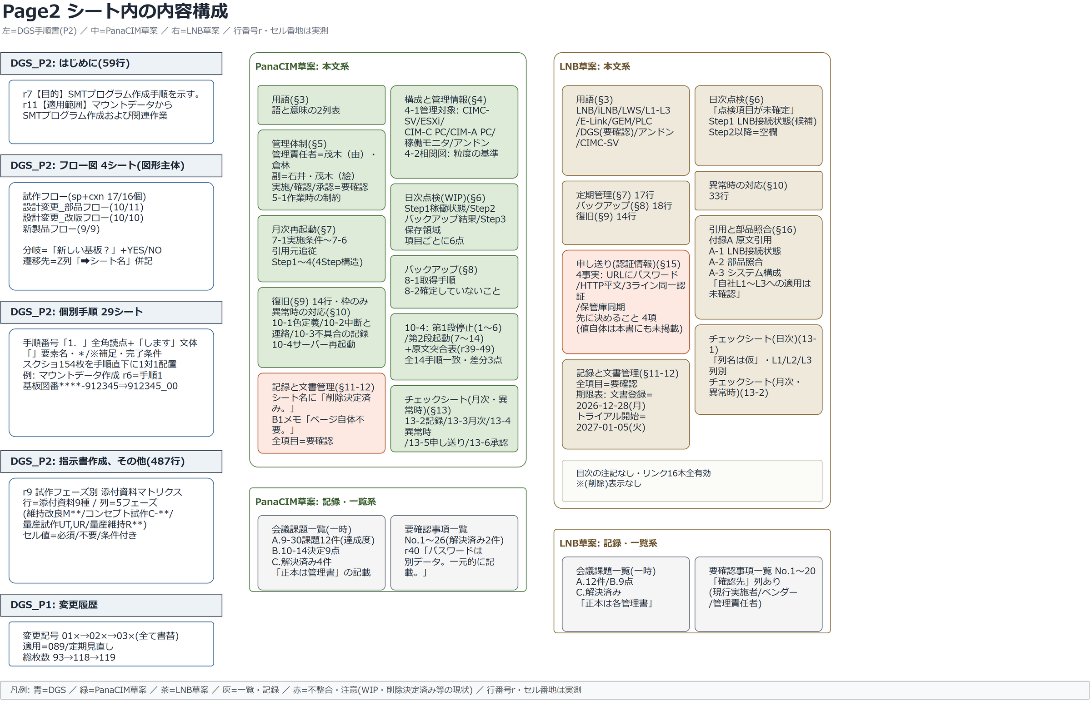
Page2_シート内の内容構成
出典: 分析済みExcel構造関係図.drawio(編集可)・全ページ目視検査済み

図3_Page3_ファ
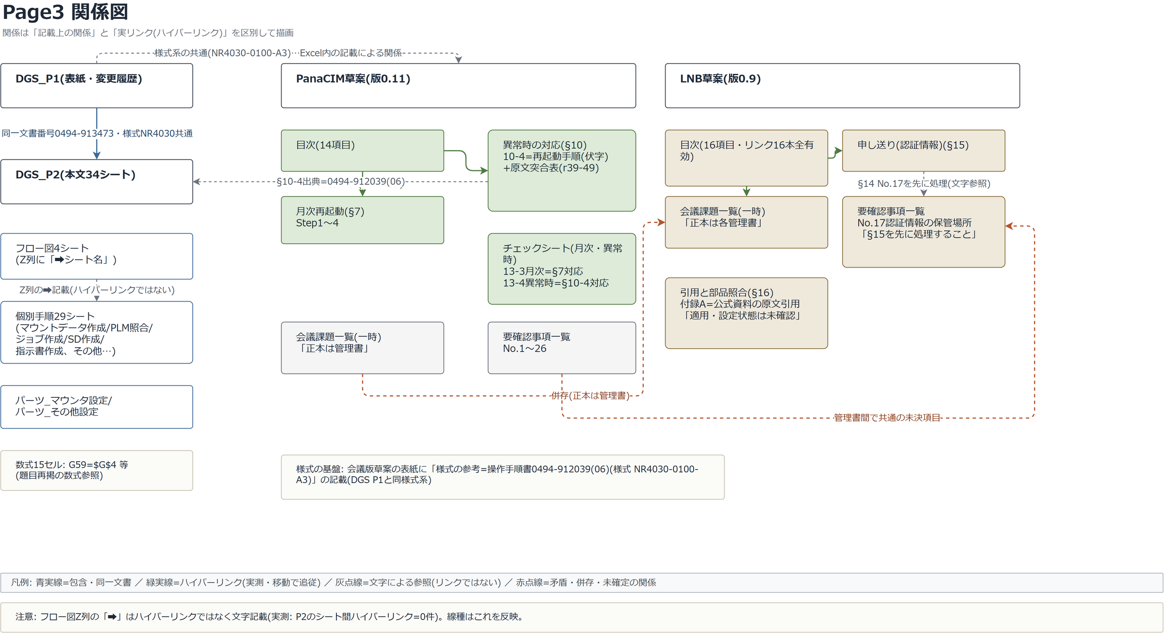
Page3_ファイル・シート・項目の関係
出典: 分析済みExcel構造関係図.drawio(編集可)・全ページ目視検査済み

図4_Page4_書式
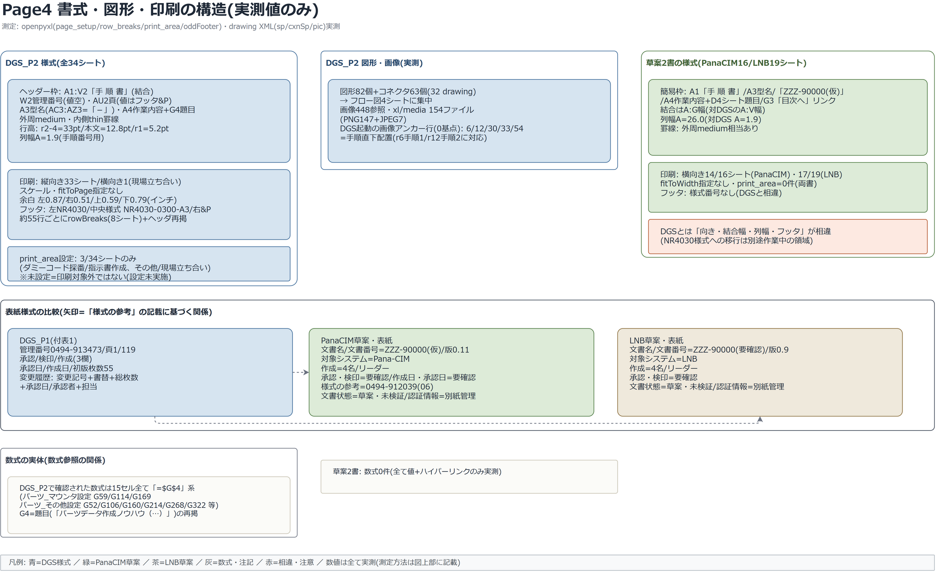
Page4_書式・図形・印刷
出典: 分析済みExcel構造関係図.drawio(編集可)・全ページ目視検査済み

図5_Page5_不整
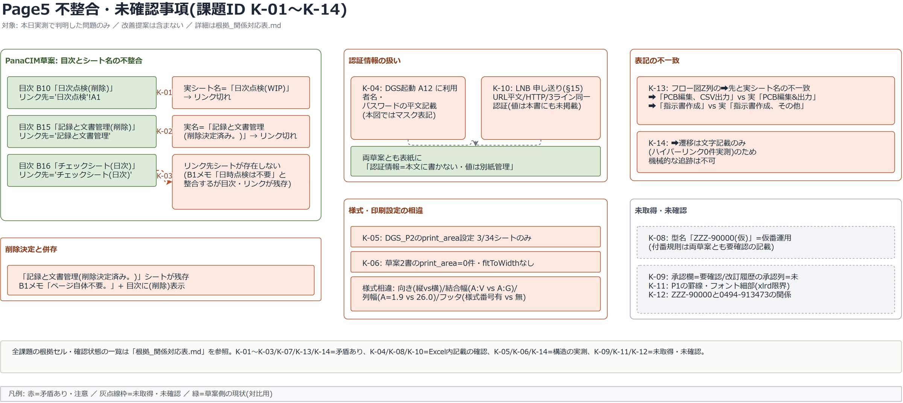
Page5_不整合・未確認事項
出典: 分析済みExcel構造関係図.drawio(編集可)・全ページ目視検査済み

